DEMAND
Demand

~FI_T:DEMAND
CommName | 2023 | 2025 | 2030 | 2035 | 2040 | 2045 | 2050
\I: Commodity Name | Annual Demand Value [PJ]
ELC_FIN | 450.00 | 486.00 | 565.20 | 648.00 | 828.00 | 936.00 | 1080.00 | Source: | Visualisation Platform | ENTSOs TYNDP 2024 Scenarios
ELC_IND_FIN | 100.00 | 12.00 | 150.00 | 200.00 | 300.00 | 400.00 | 500.00

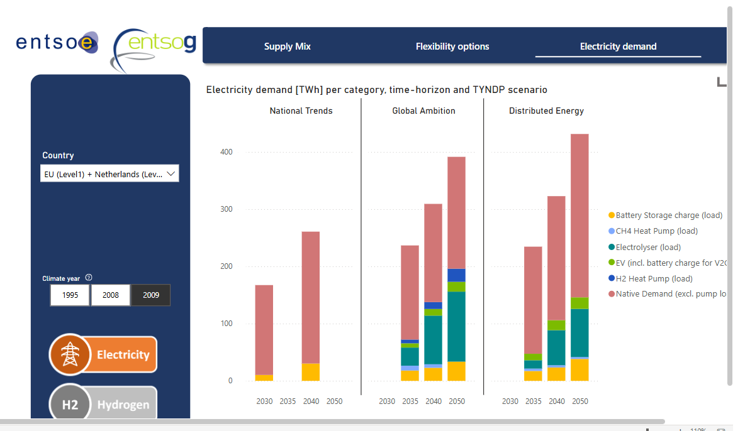
125 |  |  |  |  |  |  | 300

